关系图
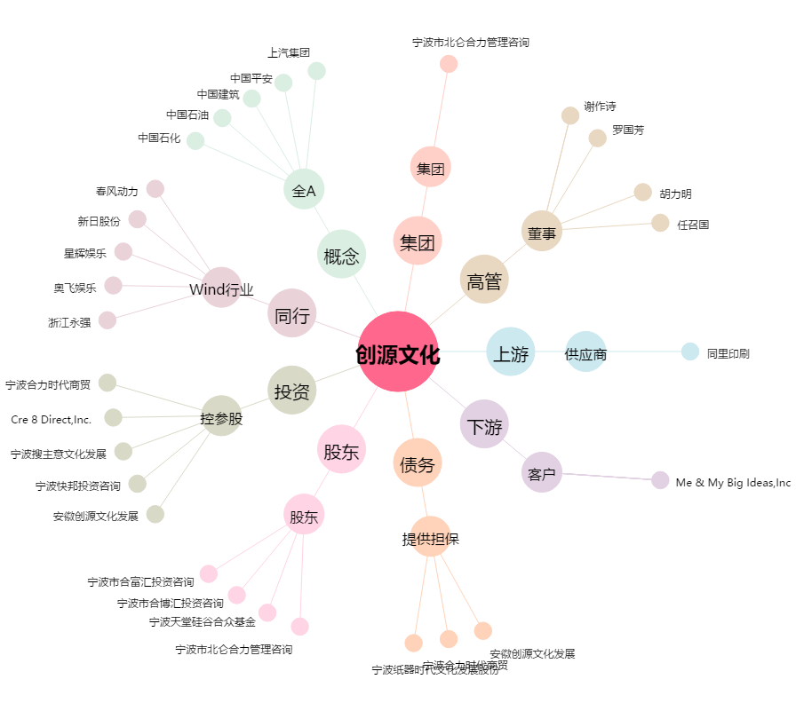
创源文化[300703.SZ] - 关系概览图

